Graphiques
Four solaire: |  |  |  |  | Parabole solaire:
 | Amortissement en Euros / Effacement de l'empreinte carbone |  |  |  |  | Amortissement en Euros / Effacement de l'empreinte carbone
 | Total à atteindre | Remplacement gaz ville | Remplacement électricité | Remplacement gaz bouteille |  | Total à atteindre | Remplacement gaz ville | Remplacement électricité | Remplacement gaz bouteille
Bilan carbone (kg Co2) | 150 | 0.27185643528 | 0.0987525 | 0.305955 | Bilan carbone (kg Co2) | 143 | 0.15954455424 | 0.05985 | 0.179556
Prix en Euros TTC | 225 | 0.0816311475 | 0.088935 | 0.16848469973 | Prix en Euros TTC | 295 | 0.047906922 | 0.0539 | 0.098878719894

Prospective Prix Electricité Fr
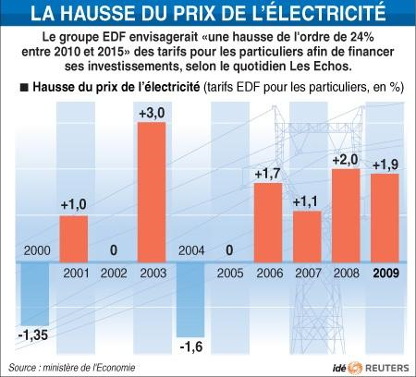
 | Prix du kWh
2000 | 0.094489420752
2001 | 0.096763359705
2002 | 0.096763359705
2003 | 0.099756040933
2004 | 0.098185079658
2005 | 0.098185079658
2006 | 0.099883092226
2007 | 0.10099402652
2008 | 0.1030551291
2009 | 0.1050511
2010 | 0.1078
2011
2012
2013
2014
2015
2016
2017
2018
2019
2020
2021
2022
2023
2024
2025
2026
2027
2028
2029
2030

 | Année |  |  |  |  |  |  |  |  |  |  | Prospective
 | 2000 | 2001 | 2002 | 2003 | 2004 | 2005 | 2006 | 2007 | 2008 | 2009 | 2010 | 2011 | 2012 | 2013 | 2014 | 2015 | 2016 | 2017 | 2018 | 2019 | 2020 | 2021 | 2022 | 2023 | 2024 | 2025 | 2026 | 2027 | 2028 | 2029 | 2030
Indice | 100 | 102.35 | 102.35 | 105.35 | 103.75 | 103.75 | 105.45 | 106.55 | 108.55 | 110.45 | 113
Prix du kWh | 0.094489420752 | 0.096763359705 | 0.096763359705 | 0.099756040933 | 0.098185079658 | 0.098185079658 | 0.099883092226 | 0.10099402652 | 0.1030551291 | 0.1050511 | 0.1078

Prix au kWh TTC Hors Abonnement en 2010: | 0.1078
Prix en 2015 du kWh envisagé par EDF: | 0.1337
Prix en 2020 du kWh selon Exponentielle | 0.1175
Prix en 2030 du kWh selon Exponentielle | 0.1324

Attention, les projections à l'horizon 2050 sont très incertaines étant donné le nombre important de critères à prendre en compte, en particulier pour l'électricité (fin des tarifs règlementés, arrivée de la voiture électrique…)

Prospective Prix Gaz Naturel Fr
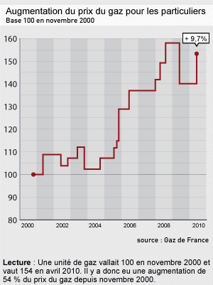
 | Prix du kWh
2000 | 0.036595964928
2001 | 0.039778222748
2002 | 0.038248291104
2003 | 0.041574229461
2004 | 0.038141494918
2005 | 0.041913730679
2006 | 0.055884974239
2007 | 0.055884974239
2008 | 0.07074047372
2009 | 0.059949554
2010 | 0.06937
2011
2012
2013
2014
2015
2016
2017
2018
2019
2020
2021
2022
2023
2024
2025
2026
2027
2028
2029
2030

 | Année |  |  |  |  |  |  |  |  |  |  | Prospective
 | 2000 | 2001 | 2002 | 2003 | 2004 | 2005 | 2006 | 2007 | 2008 | 2009 | 2010 | 2011 | 2012 | 2013 | 2014 | 2015 | 2016 | 2017 | 2018 | 2019 | 2020 | 2021 | 2022 | 2023 | 2024 | 2025 | 2026 | 2027 | 2028 | 2029 | 2030
Indice | 100 | 108 | 104 | 112 | 103 | 112 | 137 | 137 | 158 | 140 | 153.58
Prix du kWh | 0.036595964928 | 0.039778222748 | 0.038248291104 | 0.041574229461 | 0.038141494918 | 0.041913730679 | 0.055884974239 | 0.055884974239 | 0.07074047372 | 0.059949554 | 0.06937

Prix au kWh TTC Hors Abonnement en 2010: | 0.0694
Prix en 2020 du kWh selon Exponentielle | 0.1500
Prix en 2030 du kWh selon Exponentielle | 0.2750

